科目A
1 | ファジング
 |  | (fuzzing)とは、検査対象のソフトウェア製品に「ファズ（英名：fuzz）」と呼ばれる問題を引き起こしそうなデータを大量に送り込み、その応答や挙動を監視することで(未知の)脆弱性を検出する検査手法です。
2 | 2進数→10進数変換
 |  | 整数部：2n^2 + x 例えば：10進数５の2進数表示は：2^2 +1 →101
 |  | 小数部：1/2n^2 +x 例えば：0.625 の2進数では：0/125+0.5 → 1/2n^3 +1/2
 | 正の整数の10進表示のけた数Dと2進表示のけた数Bとの関係を表す式
 |  | 10^D≒2^B
 |  | D= Blog(_10)2
3 | 2の補数
 |  | すべてのビットを反転し、最下位ビット1を加える
4 | E-Rモデル
 |  | E-Rモデルは、実体(エンティティ)と実体の持つ属性(アトリビュート)、および実体間の関連(リレーションシップ)を表現する図です。
 | 階層モデル
 |  | 階層モデルは、データを木構造(階層構造)によって表現します。
 | 関係モデル
 |  | 関係モデルは、データを2次元の表によって表現します。
5 | MDM Mobile Device Management
 |  | (Mobile Device Management：携帯端末管理)は、企業が社員に支給する複数のスマートフォンやタブレット端末を、遠隔から一元管理するシステムや技術のことです。
 | ECM(Enterprise Contents Management)
 |  | ECMは、企業や組織におけるコンテンツや文書を1つのパッケージに取り込み、一元的に蓄積・管理・運用を行うシステムや技術です。
 | LTE(Long Term Evolution)
 |  | LTEは、下り最大100Mbps以上、上り最大50Mbps以上という家庭用ブロードバンドに匹敵する通信が可能な携帯電話用の通信規格です。
6 | RAID
 |  | RAID0 ストライピング
 |  |  | 複数のディスクに分散してデータを書き込むことで、アクセス性能を向上させる。
 |  | RAID1 (ミラーリング)
 |  |  | 2台のディスクに同じデータを書き込むことで、信頼性を向上させる。実質記憶容量は50%となるので記憶効率は悪い。
 |  | RAID2
 |  |  | データにエラー訂正用のハミング符号を付加したものをストライピングで書き込む。
 |  | RAID3
 |  |  | データのエラー訂正用にパリティビットを使用し、一つのディスクをエラー訂正符号の書き込み専用とする。
 |  | RAID4
 |  |  | RAID3とほぼ同じ。RAID3でビット/バイト単位だったストライピングをブロック単位で行う。
 |  | RAID5
 |  |  | 情報データと一緒にパリティビットも各ディスクに分散して書き込む方式。信頼性・アクセス性能が共に高まる。

7 | ディレクトリトラバーサル攻撃
 |  | サーバ内の想定外のファイル名を直接指定することによって、本来許されないファイルを不正に閲覧する攻撃方法です。
 |  | ユーザーからの入力を受け付けるアプリケーションで、親ディレクトリの移動(../)などの、システムが想定外のファイル名を指定することで、本来秘匿にされているファイルの不正取得などを狙います
 | SQLインジェクション
 |  | Webアプリケーションの入力データとしてデータベースへの命令文を構成するデータを入力し，想定外のSQL文を実行させる。
 | クロスサイトスクリプティング
 |  | Webサイトに利用者を誘導した上で，WebアプリケーションによるHTML出力のエスケープ処理の欠陥を悪用し，利用者のブラウザで悪意のあるスクリプトを実行させる
 | セッションハイジャック
 |  | セッションIDによってセッションが管理されるとき，ログイン中の利用者のセッションIDを不正に取得し，その利用者になりすましてサーバにアクセスする。
8 | 逆ポーランド表記法
 |  | (後置表記法)は、演算子を2つの被演算子の右側に記述する表記法です。通常の数式の「A＋B」を逆ポーランド表記法で表現すると「AB＋」となります。
 |  | 通常の式を逆ポーランド表記法で表現するときには、通常の式を計算するとの同じ順番（括弧の中優先、剰余算優先）で、普通に計算式を解くのと同じ要領で変換していきます。一度変換した部分はひとまとまりの項として扱うことがポイントです。
9 | 著作権
 |  | 「著作物を創作した者」に対して与えられる権利ですので、委託開発で作られたプログラムの著作権は、原則として委託者(発注者)ではなく制作者(受注者)に帰属します
10 | デジタル署名
 |  | 公開鍵暗号方式を使って通信内容が改ざんされていないことを保証する技術です。デジタル署名は電文そのものを暗号化する技術ではないので、送信するメールの本文は別途暗号化する必要があります。
11 | クロック周波数
 |  | 1秒間に何回のクロックが発振されるかを表す数値でプロセッサの性能指標として使われます。
 |  | クロックはメトロノームのように複数の回路の同期をとるために使用されているので、一般にコンピュータの機種・製品が同じであればクロック周波数が高いほど処理速度は高くなります。
 |  | 44.1khz ：1秒間のサンプリング回数は44,100回になります
 |  | 1秒あたりに実行可能な命令数 (回）= CPUのクロック周波数（khz)/この平均クロック数
12 | CRTディスプレイ
 |  | いわゆるブラウン管を利用したディスプレイで、電子線が蛍光物質に衝突すると光が放出される仕組みです。
 | 液晶ディスプレイ
 |  | 外光や、フロントライト、バックライト等の光源により発せられた光を部分的に遮ったり透過させたりすることによって表示を行います。
 | プラズマディスプレイ
 |  | 自発光型のディスプレイですが、ガス放電を利用しており、発光ダイオードの一種ではありません。
 | 有機ELディスプレイ
 |  | 有機エレクトロルミネッセンス(有機EL：ゆうきイーエル）とは発光を伴う物理現象であり、その現象を利用した有機発光ダイオードや発光ポリマーとも呼ばれる製品一般も指します
13 | DRAM Dynamic Random Access Memory
 |  | ・DRAMはコンデンサ（蓄電器）にデータを記憶しています。このコンデンサは、電気がたまっているかどうかでデータを記憶していますが、放置しておくと自然に電気が抜けて、データが飛んで（動いて）しまいます。
 |  | データを残しておくために、一定間隔で抜けてしまった電気を再充電（リフレッシュ処理）をしてあげる必要があります
 |  | ・DRAMは記憶が抜けてしまう欠点がありますが、仕組みが単純で比較的安く作ることができます。
 |  | また、メモリの大きさに対してデータを記憶できる量が多い（密度が高い）ので、SRAMより多くのデータを処理することができます。こういった理由で「主記憶装置（メインメモリ）」に使用されています。
 | SRAM
 |  | ・SRAMはコンデンサでなくて、フリップフロップ回路というものが使用されています。電気は自然と抜けず（動かない（静的）ので）、電源を切らない限りはデータを記憶してくれます。
 |  | ・SRAMはキャッシュメモリで使用
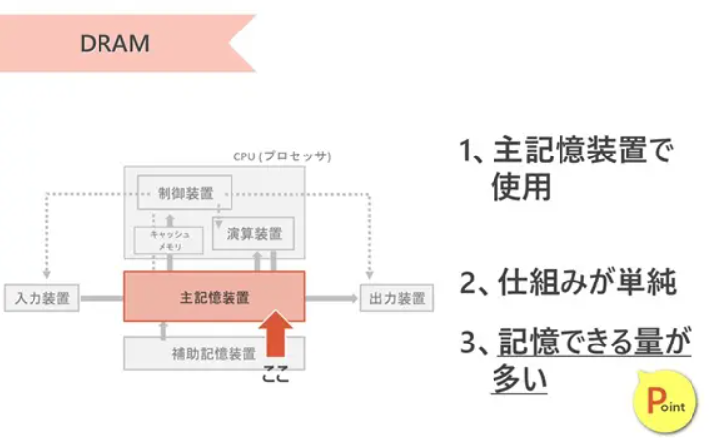
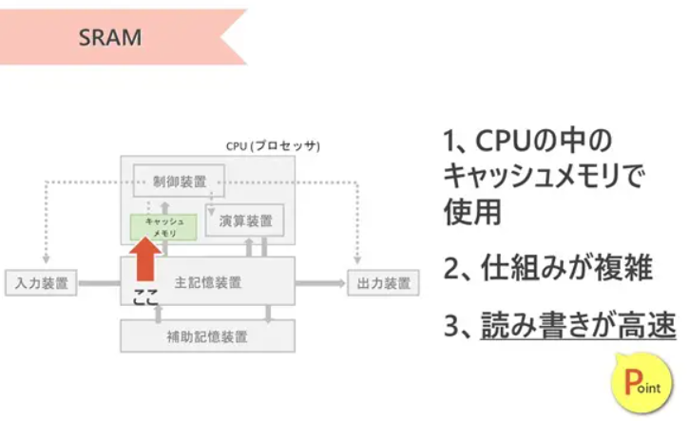

14 | USB
 |  | 現在最も普及している周辺機器接続のためのインタフェース。
 |  | シリアルバス規格のひとつであり、主な特徴として、ハブを使うことで最大127台まで接続可能、
 |  | ホットプラグ・プラグアンドプレイが可能、バスパワー方式に対応しており小電力のデバイスならコードを介して電源供給が可能なことなどが挙げられる。
 |  | データ転送速度は、USB1.0が12Mbps, USB2.0で480Mbps, 最新のUSB3.0では5Gbpsとなり給電能力も強化されている。
 | IEEE1394
 |  | FireWireとも呼ばれるAV機器やコンピュータを接続する高速シリアルインタフェース規格。
 |  | 同時に64台を接続可能で最大800Mbpsの速度で通信を行うことができるほか、プラグアンドプレイやホットプラグなどに対応している。
15 | クリッピング
 |  | 最終的な表示画面の範囲外（視点からみて可視できない部分）にあるデータを、CGの描画対象から除外する処理です。
 |  | 最終的な仕上りに影響を与えない余分なデータをカットすることで、後工程で必要となる計算量を減らし、作業効率を高めるために行われます。
 | レンダリング
 |  | CG映像作成における最終段階として，物体のデータをディスプレイに描画できるように映像化する処理である。
 | アンチエイリアシング
 |  | スクリーンの画素数が有限であるために図形の境界近くに生じる，階段状のギザギザを目立たなくする処理である。
 | シェーディング(陰影処理)
 |  | 立体感を生じさせるために，物体の表面に陰影を付ける処理である。
 | テクスチャマッピング
 |  | テクスチャマッピングは、3DCG表面に模様のついた壁紙のようなものを貼り付けることで質感を向上させる技法です。
 | バンプマッピング
 |  | ポリゴンで表現された3DCGモデルの表面に、揺らぎによる凹凸情報を加えることでより自然な細やかさを表現する技法です。
16 | モジュール結合度
 |  | モジュール同士の関連性の強さを示す概念です。
 |  | モジュール同士の結合度合いが強ければ、関連するモジュールに変更があった場合の影響は大きく、反対に結合度が弱ければ影響を受けにくくなります。
 |  | 独立性と保守性の観点から、モジュール分割の際にはモジュール結合度が低くなるように設計することが望まれます。
 |  | データ結合（弱い↑）
 |  |  | 処理に必要なデータだけを単一のパラメータとして受け渡している
 |  | スタンプ結合
 |  |  | 処理に必要なデータだけをレコードや構造体などのデータ構造として受け渡している
 |  | 制御結合
 |  |  | モジュールの動作を制御するための要素を受け渡している
 |  | 外部結合
 |  |  | 大域宣言された単一のデータを、複数のモジュールが参照している
 |  | 共通結合
 |  |  | 大域宣言されたレコードや構造体などのデータ構造を、複数のモジュールが参照している
 |  | 内容結合（強い↓）
 |  |  | モジュールの内部を直接参照・使用している
17 | 結合分配の法則
 |  | A∪(B∩C)＝(A∪B)∩(A∪C)
 |  | A∩(B∪C)＝(A∩B)∪(A∩C)
 |  | NOT(NOT（A・B）* NOT（C・D）) = A*B + C*D

18 | ソフトウェア管理ガイドライン
 |  | ソフトウェアの違法複製を防止するため，法人，団体などを対象として，ソフトウェアを使用するに当たって実行されるべき事項をとりまとめたものです。
 |  | ソフトウェア管理責任者、ソフトウェアユーザーといった対象ユーザーごとに実施すべき事項を、管理方法や管理体制といった点から具体的に取りまとめています
19 | システムテストの監査
20 | リアルタイムOS
 |  | (RTOS)は、リアルタイム制御が必要とされるシステム用に特化したOSです。
 |  | リアルタイム制御とは、ジョブの実行が命令された時、限られた資源を使用して、その処理を決められた時刻(デッドライン)までに終了させること目的とする制御方式をいいます。
 |  | リアルタイム処理では目標時間内に処理を完了させることが最重要です。
 |  | そのため重要度が高い、あるいはデッドラインが近いタスクに、より高い優先度を与えることで、実行するタスクの順序を強制的に入れ替えることのできる優先度制御方式が適しています。
21 | NAS
 |  | (Network Attached Storage)は、TCP/IPのコンピュータネットワークに直接接続して使用するファイルサーバで、コントローラーとハードディスクから構成されています。
 |  | ファイルサービス専用のコンピュータなので、専用化や用途に合うようにチューニングされたOSなどにより、高速なファイルサービスと容易な管理機能が実現されています。
 |  | 複数のプロトコルに対応しているので，異なるOSのサーバ間でもファイル共有が可能である。
22 | 分岐網羅
 |  | ホワイトボックステストにおける網羅性のレベルである「分岐網羅」は、
 |  | プログラム中の判定条件で結果が真となる場合、偽となる場合を少なくとも1回は実行するようにテストケースを設計する手法です。
 | 命令網羅
 |  | すべての命令（処理）を1回以上通す。最も粒度が粗い.
 | 条件網羅
 |  | 条件分岐のすべての組み合わせを1回以上実行する。最も粒度が細かい。
23 | 保守性
 |  | ITサービスその他の構成アイテムをどの程度迅速かつ効果的に通常の稼働状態に戻せるかを表す指標です。
 |  | ダウン状態から早く回復できる構成要素ほど、保守性が高いと表現します。簡単に言うとダウンタイムがどれだけ短いかということです。
 |  | ITサービスマネジメントでは、通常、システムが停止してからユーザーが利用できるようになるまでの平均時間である「平均サービス回復時間」が保守性を測る指標として使用されます
24 | 選択
 |  | 表の中から特定の行を選択する演算
 | 射影
 |  | 表の中から特定の列を選択する演算
 | 結合
 |  | 2つ以上の表を共通の列で関連つけて結合し、新たな表とする演算
 | 和
 |  | いずれかに属する行を合わせて新しい表を作る演算
 | 差
 |  | 表Aに存在し、表Bに存在しない行のみで新しい表を作る演算
25 | ナレッジマネジメント
 |  | 企業内に散在している知識を共有化し，全体の問題解決力を高める経営を行う。
 | フラット型組織
 |  | 迅速な意思決定のために，組織の階層をできるだけ少なくした平型の組織構造によって経営を行う。
 | ベンチマーキング
 |  | 優れた業績を上げている企業との比較分析から，自社の経営革新を行う。
 | コアコンピタンス
 |  | 他社にはまねのできない，企業独自のノウハウや技術などの強みを核とした経営を行う。
26 | CGI Common Gateway Interface
 |  | ユーザーの入力した情報によって表示するWebページを変化させるなど、動的なWebページを作成するための仕組みです。CGIはどのプログラム言語を用いても作成できますが、実際にはPHPやPerlが多用されているようです。
27 | MIME Multipurpose Internet Mail Extension
 |  | ASCII文字しか使用できないSMTPを利用したメールで、日本語の２バイトコードや画像データを送信するための仕組みです
 |  | インターネットにおける電子メールの規約で，ヘッダーフィールドの拡張を行い，テキストだけでなく，音声，画像なども扱える
28 | 磁気ディスクのアクセス時間は、
 |  | 平均シーク時間＋平均回転待ち時間＋データ転送時間
 | 平均シーク時間(シークタイム)
 |  | 磁気ディスクのヘッドが、目的のデータが保存されている位置まで移動するのにかかる時間の平均
 | 平均回転待ち時間(サーチタイム)
 |  | ヘッドの移動が完了した後、読み出すレコードの先頭が磁気ヘッドの位置まで磁気ディスクが回転してくるのを待つ時間の平均。ディスクが1回転するのにかかる時間の半分が平均回転待ち時間となる。
 |  | 平均回転待ち時間(サーチタイム)＝ディスク1回転かかる時間/2
 | データ転送時間
 |  | 目的のデータを読み出すのに要する時間
 |  | データ転送時間＝（1ブロック容量/1ブロック記憶容量）*ディスク1回転かかる時間
29 | メモリ管理の固定長方式
 |  | 主記憶をいくつかの固定長の区画に分割しておき、タスクが実行されるときにそれぞれのタスクが必要とする区画数を割り当てる方式。
 |  | 区画のサイズが同じなので、使用されない空き領域が生じる一方、アドレス計算やサイズ計算などのオーバーヘッドが減り、読み書き速度は安定化する。
 | メモリ管理の可変長方式
 |  | タスクが実行されるときに、主記憶をそのタスクが必要とする大きさに区切って割り当てる方式
 |  | 。固定長方式と比較してメモリの使用効率はよいが、アドレス計算やサイズ計算などのオーバーヘッドは増加する。
 |  | リアルタイムシステムでは速度が要求されるので、メモリ領域の有効活用よりも読み書き速度を優先した固定長方式のメモリ管理が採用されます。
30 | フィードバック制御
 |  | 制御対象の現在の状態を定期的に測定し、その測定値を目標値に近づけるように動作する自動制御方式です。室内の温度を一定に保つなどの自動制御システムで多く用いられています。
 |  | フィードバック制御では、外乱を検知せず、その修正動作は目標値と測定値の差異によってのみ決定されます。したがって外乱が生じてもそれに対する修正動作は測定値に影響が現れてからになります
 | フィードフォワード制御
 |  | 外乱自体を検知し、前もって出力への影響を打ち消すように動作します。一般的に、フィードフォワード制御はフィードバック制御と組み合わせて使用されます
31 | サブネットワーク求める方法
 |  | あるIPアドレス同士が同じサブネットワークに属しているかは、IPアドレスとサブネットマスクをAND演算した結果が、同じであるかどうかで判断します。
32 | 2分探索木
 |  | それぞれの要素の枝分かれが2つまでしかない枝分かれして広がっていく構造（二分木）になっていて、すべての要素で値の大小関係が「左≦自分＜右（もしくは、左＜自分≦右）」になっているやつのこと
33 | 回帰テスト
 |  | (リグレッションテスト)は、保守作業等によりシステムに変更を加えた場合に、それによって以前まで正常に機能していた部分に不具合や影響が出ていないかどうかを検証するテストです。
 |  | 開発段階で実施したテストケースをすべて再実施して検証するほか、影響を与え得る部分に限定してテストを再実施するなどの方法があります。退行テストともいいます。
34 | S/MIME
 |  | (Secure/Multipurpose Internet Mail Extensions)は、電子メールを盗聴や改ざんなどから守るために米国RSA Data Security社によって開発された技術で、
 |  | 暗号技術を使用して「認証」「改ざん検出」「暗号化」などの機能を電子メールソフトに提供するものです。
 | BASE64
 |  | BASE64は、日本語の"2バイトコード"やバイナリデータを64個の英数字の組合せにエンコードする方式です。本来日本語が使用できないSMTPにおいて日本語や添付ファイルを送信する際に利用されています。
35 | オプティマイザ
 |  | (Optimizer)は、直訳すると「最適化するもの」という意味で、SQL文の処理を最適化する機能です。
 |  | SQL文に対する結果は1つでも、RDBMSの内部ではインデックスの使用有無、結合の順番などからいくつかの実行方法が考えられます。
 |  | オプティマイザは、SQL文を処理するために考えられる実行計画を全て検証し、最も効率が良いと予想される実行計画の決定を行います。
36 | モジュール強度
 |  | モジュール内部の関連性の強さを表し、暗合的強度から機能的強度までの7種類があります。
 |  | 暗合的強度(低)
 |  |  | 関係のない機能をまとめたモジュール
 |  | 論理的強度
 |  |  | 関連する複数の機能をまとめたモジュール
 |  | 時間的強度
 |  |  | プログラムの開始時など、ある特定の時期に実行する機能をまとめたモジュール
 |  | 手順的強度
 |  |  | 関連ある逐次的な機能をまとめたモジュール
 |  | 連絡的強度
 |  |  | 関連ある逐次的な機能で要素が連絡し合うものをまとめたモジュール
 |  | 情報的強度
 |  |  | 同じデータ構造や資源を扱う機能を一つにまとめたモジュール
 |  | 機能的強度(高)
 |  |  | 一つの機能を実現するためだけのモジュール
37 | MIPS
 |  | (Million Instructions Per Second)は、1秒間に実行可能な命令数を百万単位で表したものです。
 |  | 1秒／平均実行時間（ナノ秒）＝回数
 |  | 1秒＝１０億ナノ秒
38 | クラッシング
 |  | は、プロジェクトのスコープを変更せずにコストを追加投入することでプロジェクト全体のスケジュールを短縮させる方法です。
39 | 監査調書
 |  | は、監査手続の実施内容や発見した問題点、収集した情報およびそれらの分析結果、監査人の結論などを文書化したものです。
 |  | 監査調書は、監査報告書に記載される監査結果、監査意見、改善勧告などの根拠となります。
40 | UML
 |  | (Unified Modeling Language)は、オブジェクト指向開発で用いられる標準表記法群です。
 |  | シーケンス図
 |  |  | オブジェクト間のメッセージ交換を時系列で示します
 |  | アクティビティ図
 |  |  | システムの作業プロセスを示します。いわばUMLのフローチャートであり、各ステップや分岐、並行処理などのプロセスの流れを明確にします。
 |  | ユースケース図
 |  |  | システムの機能要件をユーザーの視点から視覚化します。アクター（ユーザーや他のシステム）とユースケース（システムが提供する機能）との関係を示し、システムの利用方法を明確にします。
 |  |  | システムに要求される機能を利用者の視点から記述した図です。
 |  |  | 主に要求分析段階でユーザーの要件を特定するために作成され、ユースケース図を有効に活用することにより、システムの全体像を開発者と利用者が一緒に評価しやすくなる利点があります
 |  | コンポーネント図
 |  |  | コンポーネント図はソフトウェアや組み込みコントローラなどのシステムを構成する部品の構造を表現します。
 |  | クラス図
 |  |  | は、UMLの1つで、クラス、属性、クラス間の関係からシステムの構造を記述する静的な構造図です。
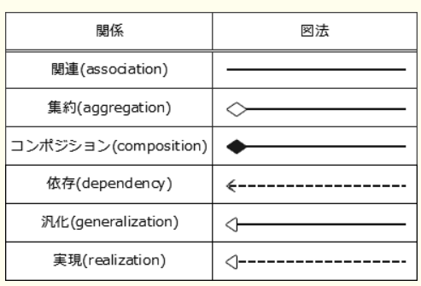

41 | 貸借対照表
 |  | (たいしゃくたいしょうひょう)は、企業のある一定時点における資産、負債、純資産の額とそれらの比率を表す財務諸表で、バランスシート(B/S)とも呼ばれます。
 |  | 会計期間の期末日時点での財政状態を示したもの
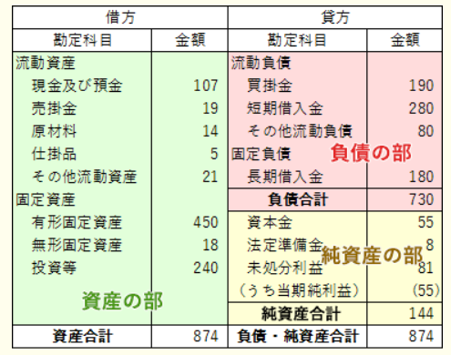

42 | DNSキャッシュポイズニング
 |  | は、DNSサーバに偽のキャッシュ情報を登録させ、その汚染されたDNSサーバの利用者を、攻撃者の設定した別のサイトに誘導させようとする攻撃手法です。
 |  | 利用者の名前解決要求に対して、偽のキャッシュ情報を元にした結果が返されると、利用者は意に反して別のサイトに移動させられてしまいます。
43 | アドレス指定方式
 |  | 直接アドレス指定
 |  |  | アドレス部の値をそのまま有効アドレスとする。
 |  | 間接アドレス指定
 |  |  | アドレス部の値で主記憶上のアドレスを指定し、そのアドレスに格納されている値を有効アドレスとする。
 |  | 指標アドレス指定
 |  |  | アドレス部の値にインデックスレジスタの値を加えたものを有効アドレスとする。
 |  | 基底アドレス指定
 |  |  | アドレス部の値にベースレジスタの値を加えたものを有効アドレスとする。
 |  | 相対アドレス指定
 |  |  | アドレス部の値にプログラムカウンターの値を加えたものを有効アドレスとする。
 |  | 即値アドレス指定
 |  |  | アドレス部の値を有効アドレスではなく、そのまま演算対象データとする。
 |  | 即値オペランド方式
 |  |  | オペランド部の値にアドレスではなく演算対象のデータを直接指定するため、他の方式のように演算対象データを取り出すためのメモリ参照を行うことはありません。
44 | BCP
 |  | (Business Continuity Plan，事業継続計画)は、予期せぬ重大災害が発生した場合に、必要最低限の事業を継続しつつ、業務を早期に復旧・再開できるようにするための行動計画です。
 |  | 近年、地震、火災・爆発、大規模なシステム障害などが相次いでおり、その結果、基幹となる事業・業務の停止に追い込まれるケースが見られることから策定の重要性が高まっています。
 |  | 計画があるのとないのでは有事の際に決定的な違いが出るので、経営の観点から定めて置くべき事項と言えます。
 | BSC(バランススコアカード)
 |  | 企業の戦略を実現するために，財務，顧客，内部ビジネスプロセス，学習と成長の視点から戦略を検討したもの
 | BPM(Business Process Management)
 |  | 企業の目標を達成するために業務内容や業務の流れを可視化し，一定のサイクルをもって継続的に業務プロセスを改善するもの
 | BPO(Business Process Outsourcing)
 |  | 業務効率の向上，業務コストの削減を目的に，業務プロセスを対象としてアウトソースを実施するもの
45 | SSL
 |  | (Secure Sockets Layer)は、通信の暗号化，デジタル証明書を利用した改ざん検出，ノード認証を含む統合セキュアプロトコルです。
 |  | 主にWebブラウザとWebサーバ間でデータを安全にやり取りするための業界標準プロトコルとして使用されています。
 |  | SSLを利用するWebサーバでは，そのFQDNをデジタル証明書に組み込む。
46 | OSI 参照モデル
 |  | OSI 参照モデル |  | TCP/IP モデル | TCP/IP プロトコル | 実装
 |  | アプリケーション層 |  | アプリケーション層 | HTTP, DNS, DHCP, | アプリケーション | 各層のうち，最も利用者に近い部分であり，ファイル転送や電子メールなどの機能が実現されている。
 |  | プレゼンテーション層 |  |  | SSH, MIME, TLS | プログラム | データの表示形式を管理したり、文字コードやエンコードの種類などを規定する役割をもつ。
 |  | セッション層 |  |  |  |  | アプリケーションプロセス間での会話を構成し，同期をとり，データ交換を管理するために必要な手段
 |  |  |  |  |  |  | を提供する役割をもつ。
 |  | トランスポート層 |  | トランスポート層 | TCP, UDP,TLS | OS | エラー検出/再送などの伝送制御を担い通信の品質を保証する役割をもつ。
 |  | ネットワーク層 |  | インターネット層 | IP, ICMP, ARP, IPSec |  | エンドシステム間のデータ伝送を実現するために，ルーティング(通信経路選択)や中継や経路制御などを行う役割をもつ。
 |  | データリンク層 |  | ネットワーク | イーサネット (有線),L2TP | デバイスドライバー | 隣接ノード間の伝送制御手順(誤り検出，再送制御など)を提供する役割をもつ。
 |  | 物理層 |  | インターフェイス層 | IEEE 802.11(Wi-Fi/無線) | Network Interface | 物理的な通信媒体の特性の差を吸収し，上位の層に透過的な伝送路を提供する役割をもつ。
47 | 2相コミット
 |  | は、トランザクションを、他のサイトに更新可能かどうかを確認する第1フェーズと、
 |  | 更新を確定する第2フェーズに分け、各サイトのトランザクションをコミットもロールバックも可能な中間状態(セキュア状態)にした後、
 |  | 全サイトがコミットできる場合だけトランザクションをコミットするという方法で分散データベース環境でのトランザクションの原子性・一貫性を保証する手法です。
48 | リスクアセスメント
 |  | (Risk Assessment)は、リスクマネジメントにおける「リスクの特定」から「リスクの評価」までの一連の活動です。
 |  | 損失額と発生確率の予測に基づくリスクの大きさに従うなどの方法で，対応の優先順位を付ける。
49 | ERP(Enterprise Resource Plannning)パッケージ
 |  | 組織全体の経営資源と業務プロセスを統合して、計画的に管理するために、企業活動に必要な機能、販売、生産、購買、出荷、会計などのすべてが含まれた情報システムです。
 |  | 導入することによって企業内に散在するデータの一元管理を可能にしたり、全社的な業務の統合化を推進することができるメリットがあります。
 |  | しかし、導入する際にはERPパッケージが想定している業務モデルと現状業務とのフィットギャップ分析を行い、ERPパッケージに適合するように業務プロセスを変更するBPR(Business Process Re-engineering)が必要となります。
 |  | パッケージが前提としている業務モデルに配慮して，会社全体の業務プロセスを再設計することが重要である。
50 | クイックソート
 |  | 対象集合から基準となる要素を選び，これよりも大きい要素の集合と小さい要素の集合に分割する。この操作を繰り返すことで，整列を行う。
 |  | 中間的な基準値を決めて，それよりも大きな値を集めた区分と小さな値を集めた区分に要素を振り分ける
51 | キュー
 |  | (Queue)は、コンピュータのデータ構造の1つで、先に入力したデータが先に出力される「先入先出し」の構造を持ちます。また、このようなデータの入出力方式は「First In First Out」を略して「FIFO」と呼ばれます。
 | スタック
 |  | 後入先出し構造のスタックに関する記述です。
52 | アーカイバ
 |  | (archiver)は、複数のファイルを一つのファイルにまとめたり元に戻したりするソフトウェアで、まとめられたファイルのことを
53 | 論理積
 |  | AND演算
 | 論理和
 |  | OR演算
 | 排他論理和
 |  | XOR 入力される2つの数値が同じ場合に"0"、異なる場合には"1"が出力されます。この関係はXOR回路(排他的論理和)の真理値表と一致します。
54 | CIO
 |  | (Chief Information Officer，最高情報責任者)とは、情報や情報技術に関する上位の役員のことで、経営戦略を実現するための情報戦略やIT投資計画の策定及び実施を主導する職務です。
 |  | 情報システムを統括する最高責任者であり、CEO（最高経営責任者）やCOO（最高執行責任者）を補佐し、全社的視点から企業の情報戦略の策定に当たるのが主な責務となります。
55 | SOA
 |  | (Service Oriented Architecture，サービス指向アーキテクチャ)は、業務上の一処理に相当するソフトウェアで実現されている機能や部品を独立したサービスとし
 |  | 、それらを組み合わせ連携させることで全体のシステムを構築するという手法、またはそのことを指す言葉です。
 |  | 業務機能を提供するサービスを組み合わせることによって，システムを構築する考え方である。
 | UDDI(Universal Description, Discovery and Integration)
 |  | XMLを利用して，インターネット上に存在するWebサービスを検索できる仕組みである。
 | WSDL(Web Services Description Language)
 |  | Webサービスを利用するためのインタフェースやプロトコルを規定したものである。
 | SLA(Service Level Agreement)
 |  | サービス提供者と委託者との間でサービスの内容，範囲及び，品質に対する要求水準を明確にして，あらかじめ合意を得ておくことである。
56 | 共有ロック
 |  | データを読込むときに使うロックで、資源がこの状態の場合は他のトランザクションによる更新処理ができなくなる。(読込みは可能)
 | 専有ロック
 |  | データを更新するときに使うロックで、資源がこの状態の場合は他のトランザクションによる読込みや更新ができなくなる。
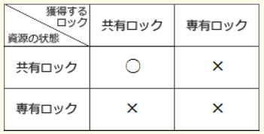

57 | VDI
 |  | (Virtual Desktop Infrastructure：仮想デスクトップ基盤)は，サーバ内にクライアントごとの仮想マシンを用意して仮想デスクトップ環境を構築する技術です。
 |  | 利用者はネットワークを通じてVDIサーバ上の仮想デスクトップ環境に接続し、クライアントPCにはVDIサーバからの操作結果画面のみが転送される仕組みになっています。
58 | Javaサーブレット
 |  | WEBサーバ上だけ動作するもの
 |  | Java言語を用いてWebページのためのHTML文書を動的に生成したり、データ処理をWebサーバ上で実行するサーバサイドのプログラム技術です。JavaサーブレットはJava言語で書かれているのでさまざまなプラットフォームで使用できる利点があります。
 | Javaアプレット
 |  | Javaアプレットは、HTMLと同時にWebを通してダウンロードされブラウザ上（Webクライアント側）で実行されるJavaアプリケーションプログラムのことです。
59 | 共通フレーム2007
 |  | ソフトウェア産業界においての"共通の物差し"となることを目的として作成された規格。
 |  | 取得者と供給者双方または、システム開発に関わる全ての人が、ソフトウェアを中心としたシステムの企画、要件定義、開発、運用、保守の作業内容を共通に参照できるよう詳細に表現したり、ソフトウェア取引を明確化するための基準が記述されています。
 |  | 情報システムの有効性及び投資効果を明確にする。
60 | アクセシビリティ
 |  | 「年齢や身体的制約・利用環境などにかかわらず、さまざまな製品や建物やサービスなどを支障なく利用できるかどうか、あるいはその度合いをいいます
61 | メモリの実効アクセス時間
 |  | キャッシュメモリと主記憶が存在する場合、実際の1アクセスに要する平均時間です
 |  | (キャッシュメモリのアクセス時間×ヒット率)＋主記憶のアクセス時間×(1－ヒット率)
62 | リバースプロキシ
 |  | クライアントとWebサーバの間のWebサーバ側に位置し、Webサーバを代理する形でクライアントからのリクエストを受け取り、そのリクエストをWebサーバに受け渡す仕組みです。
 |  | クライアントからのリクエストは必ずリバースプロキシを経由するので、リバースプロキシにアクセス制御や認証などの機能をもたせることで、Webサーバのセキュリティ向上が期待できます
 | DMZ
 |  | DeMilitarized Zoneの略。非武装地帯の意味をもち、外部からアクセスされる可能性のある公開サーバ(Webサーバ・メールサーバ・プロキシサーバなど)などの情報資源を配置するためのネットワークセグメントのことです
 |  | 外部ネットワーク及び内部ネットワークとファイアウォールで隔てられており、ファイアウォールの中でも外でもない中間的なエリアに位置付けられます。
 | フォワードプロキシ
 |  | 単にプロキシともいいます。クライアントとWebサーバの間のクライアント側に位置し、クライアントの要求を受け取り、クライアントに代わってWebサーバにアクセスする仕組みです。
 | プロキシARP
 |  | プロキシARPは、あるホスト宛てのARP要求に対して代理でARP応答をする機能で、ルータなどに備わっています。
63 | BNF
 |  | (Backus-Naur Form，バッカス・ナウア記法)は、コンピュータ言語の構文などを記述するために使用される表記法で、プログラム言語ALGOL(アルゴル)の文法を表現するためにジョン・バッカスなどによって考案されました。
 |  | 「::＝」は等号、「|」は論理和(OR)を表しているので、問題文のBNFは「<S>は、01または0<S>1である」と解釈します。また<S>は両辺に表れているので再帰的に定義されていることになります。
64 | デバイスドライバ
 |  | (Device Driver)は、コンピュータに接続された周辺機器を管理・制御するための抽象化したインタフェースを、他のアプリケーションソフトウェアに対して提供するためのソフトウェア／プログラムです。単にドライバともいいます。
65 | 移行テスト
 |  | 運用テストを終えた新システムを稼働環境に展開する際に、一連の作業内容や作業手順の把握や、移行に伴う問題点とそれに対する事前策の確認のために実施されるテストです
 | 運用テスト
 |  | ステムの利用者が業務の流れに沿ってシステムのテストを行い、実際の稼働状況において不具合が発生しないかを検証するために実施されるテストです。
 |  | 利用部門の利用者が優先して確認すべき事項なので、業務手順(利用手順)どおりにシステムが動作し、問題なく業務を行うことができるかが重要になります。
66 | プレシデンスダイアグラム法
 |  | (PDM法)は、個々の作業を四角で囲み、作業同士を矢印で結ぶことで作業順序や依存関係を表現する図法です。
 |  | 終了 – 開始関係（FS）
 |  | 終了 – 終了関係（FF）
 |  | 開始 – 開始関係（SS）
 |  | 開始 – 終了関係（SF）
67 | Bluetooth
 |  | 免許申請や使用登録の不要な2.4GHz帯の電波を用いて、数mから100m程度の距離の情報機器間で、電波を使い最大24Mbpsの無線通信を行う規格です
 |  | 公式の規格では、同時に最大7台の対応デバイスと接続できるとされています。
68 | バイオメトリクス認証
 |  | 指紋，虹彩，顔など人間の身体的な特徴や行動の特性など個人に固有の情報を用いて本人の認証を行う方式です
 |  | 一般にバイオメトリクス認証システムの精度は、本人拒否率(False Rejection Rate:FRR)と他人受入率(False Acceptance Rate:FAR)の組合せで評価されます。
 |  | 本人拒否率
 |  |  | 本人であるにもかかわらず本人ではないと判断されてしまう確率
 |  | 他人受入率
 |  |  | 他人であるにもかかわらず本人であると誤認してしまう確率です。
 |  | 本人拒否率と他人受け入れ率はトレードオフの関係にあり、一方を減少させると他方は増大することになります。通常は十分なセキュリティを確保するため本人拒否率よりも他人受入率が十分に低くなるように設定されています。
69 | スパイラルモデル
 |  | 情報システムやソフトウェアの開発モデルの一つで、開発の初期段階でシステムを複数の独立性の高いサブシステムに分割し、そのサブシステムごとに設計～テストまでのサイクルを繰り返しながらシステムを構築していく開発モデルです。
 | プロトタイピングモデル
 |  | プロトタイピングモデルは、システム開発プロセスの早い段階でシステムの試作品をつくり、ユーザーにそのイメージを理解させ、承認を得ながら開発を進めていく開発モデルです。
 | 成長モデル
 |  | 成長モデルは、まずシステムの核となる部分を開発し、引き続きユーザーの要望を取り入れながら機能を追加していくことでシステムを完成させていく開発モデルです。
70 | スーパースカラ superscalar
 |  | は、CPU内部に複数のパイプラインを用意して、パイプラインの各ステージを並列に実行することで処理を高速化する手法です。
 |  | 複数のパイプラインを用いて，同時に複数の命令を実行可能にすることによって，高速化を図る方式である。
 | スーパーパイプライン
 |  | パイプラインを更に細分化することによって，高速化を図る方式である。
 | VLIW(Very Long Instruction Word)
 |  | 命令語を長く取り，一つの命令で複数の機能ユニットを同時に制御することによって，高速化を図る方式である。
71 | ECC
 |  | (Error Check and Correct)は、誤り訂正符号としてハミング符号や垂直水平パリティを用いることで、記録内容に発生した誤りを検知・自動訂正できる誤り制御方式です。また、この機能を搭載したメモリを
 |  | ECCメモリといいます。
 | CRC
 |  | Cyclic Redundancy Checkの略で、巡回冗長検査の意味。送信データから生成多項式によって生成した誤り検出用のデータを元データに付加して送信し、
 |  | 受信側では送信側と同じ生成多項式を用いて受信データを除算し、送信されてきた誤り検出用のデータと比較することで誤りの有無を判断する方式です。
 |  | 高速に動作し、パリティチェックでは不可能な偶数個の誤りを検出できるという特徴がありますが、誤りの訂正機能は持っていません。
 | チェックサム
 |  | チェックサム(Check Sum)は、元データの合計値を検査用として付加し、誤りが発生しているかを検査する方式ですが、誤りの訂正機能は持っていません。
 | パリティ
 |  | パリティは、送信するデータの一定長のビット列に1ビットの検査ビットを付加し、受信側では受信データとパリティビットを照合することで誤りを検出する方式です。
72 | HEMS
 |  | (Home Energy Management System，ヘムス)は、家庭で使用されるあらゆる電気機器をネットワークとして繋ぎ、エネルギー消費量を可視化しつつ積極的な制御を行うことで、省エネやピークカットの効果を目指す仕組みです。
73 | ライトスルー方式(write through)
 |  | CPUから書き込む命令が出たときにキャッシュメモリと同時に主記憶にも書き込む方式。データの整合性は得られるが処理速度は低下する。
 |  | 常に主記憶とキャッシュの内容が一致するため一貫性の確保は容易だが、主記憶への書き込みが頻繁に行われるので遅い
 | ライトバック方式(write back)
 |  | CPUから書き込む命令が出たときにキャッシュメモリだけに書き込む方式。主記憶への書き込みはキャッシュメモリからデータが追い出されるときに行われる。
 |  | 主記憶とキャッシュの内容が一致しないため一貫性を保つための制御が複雑になるが、主記憶への書き込み回数が少ないため速い
74 | スループット
 |  | (Throughput)は、システムで単位時間当たりに処理される仕事の量を表す言葉です。
 |  | データ処理におけるスループットには、コンピュータに搭載されるCPUのクロック周波数やハードディスクの回転速度、OSなど、様々な要因が影響し、システムのパフォーマンスの評価基準となります。
 | ターンアラウンドタイム Turnaround Time
 |  | ターンアラウンドタイムは、利用者がシステムに処理要求を行ってから、すべての結果の出力が終了するまでの時間のことです。
 | タイムスライス
 |  | タイムスライスは、複数あるタスクを一定時間ごとに入れ替えながら処理を行うマルチタスクシステムやタイムシェアリングシステムにおける、各タスクやユーザーに割り当てられる処理時間単位のことです。
75 | アサーションチェッカ
 |  | アサーションチェッカは、プログラムの正当性を検査するために、変数間で論理的に成立する条件が満たされているかをチェックするツールです。
 | テストカバレージ分析
 |  | は、ツールを用いて、テストケースがどの程度プログラムのソースコードを網羅しているかを測定することです。
 |  | ソースコードの文、分岐、条件、関数などが検証された割合（網羅率）を示すため、テストの品質を客観的に把握することができ、ソフトウェアの品質やテスト妥当性を評価する際の指標になります。
76 | ARP
 |  | (Address Resolution Protocol)は、IPアドレスから対応する機器のMACアドレスを取得するプロトコルです。
 | DHCP
 |  | Dynamic Host Configuration Protocolの略。TCP/IPネットワークで、ネットワークに接続するノードへのIPアドレスの割り当てをアドレスプールから自動的に行うプロトコルです。
 | ICMP
 |  | Internet Control Message Protocolの略。インターネットプロトコル(IP)の通信制御を補完するプロトコルで、データ配送中のエラー通知や送達エラーを通知する機能を持っています。
77 | ベンチマークテスト
 |  | 演算、ディスクアクセス、グラフィックス描画に用にシステムの使用目的に合わせたプログラムや、
 |  | 評価対象の業務の典型的な処理プログラムを用いて、ハードウェア、ソフトウェア、入出力や制御プログラムを含めたシステムの総合的な処理性能を定量的に測定して性能を評価する手法です。
78 | LRU Least Recently Used
 |  | 置き換え対象の中で最も長い時間参照されていないものを置き換え対象とするアルゴリズムです
 | FlFO
 |  | First-in First-outの略。置き換え対象の中に最も古くから存在するページを追い出す"先入れ先出し"のアルゴリズムです。
 | LFU
 |  | Least Frequently Usedの略。置き換え対象の中で最も参照回数の少ないページを置き換えるアルゴリズムです。
79 | 遊休時間
 |  | 稼働時間＝遊休時間/(1-使用率）
80 | CSMA/CD方式
 |  | Carrier Sense Multiple Access with Collision Detection 搬送波感知多重アクセス／衝突検出方式
 |  | 伝送路上に他のノードからフレームが送出されていないかを確認する。
 |  | 複数のクライアントは同じ回線を共用し、他者が通信をしていなければ自分の通信を開始する。
 |  | 複数の通信が同時に行われた場合は衝突を検出し、送信を中止してランダム時間待ってから再び送信をする。
 | CSMA/CA
 |  | CSMA/CAは無線LANの規格であるIEEE802.11系で使用されている通信プロトコルです。無線通信では信頼できる衝突検出の仕組みがありません。
 | 優先度制御方式
 |  | 各ノードに論理的な順位付けを行い，送信権を順次受け渡し，これを受け取ったノードだけが送信を行う。
 | トークンパッシング
 |  | 各ノードを環状に接続して，送信権を制御するための特殊なフレームを巡回させ，これを受け取ったノードだけが送信を行う。
 | TDMA方式 Time Division Multiple Access
 |  | タイムスロットを割り当てられたノードだけが送信を行う。
81 | システム監査人
 |  | 監査結果に改善提案を記載した場合は、その提案に基づいて所要の措置が講じられているかどうかを確認し、改善状況をモニタリング
 |  | しなければなりません。このシステム監査人のシステム監査後の役割を「フォローアップ」と言います。
 | システム監査の実施体制
 |  | 監査報告書の提出と開示 について「実施した監査の目的に応じた適切な形式の監査報告書を作成し、遅滞なく監査の依頼者に提出しなければならない
 |  | 監査依頼者が監査報告に基づく改善指示を行えるように，システム監査人は監査結果を監査依頼者に報告する。
82 | RFID
 |  | (Radio Frequency IDentification)は、ID情報を埋め込んだRFタグ(ICタグ)から電磁界や電波を用いて情報のやり取りを行う技術です。通信可能距離は数cm～数m程度です。
 |  | RFIDの技術は、非接触型ICカード(Suica、PASMOなど)や電子マネー(Edyなど)、無人レジ、在庫管理などに活用されています
 |  | 汚れに強く，記録された情報を梱包の外から読むことができる。
83 | MPEG-1
 |  | 1.5Mビット／秒程度の圧縮方式であり、主にCD-ROMなどの蓄積型メディアを対象にしている。CD-ROMに1時間程度の動画を記録することを目的に設計された方式。
 | MPEG-2
 |  | 数M～数十Mビット／秒という広い範囲の圧縮方式であり、蓄積型メディア、放送、通信で共通に利用できる汎用の方式である。
 | MPEG-3
 |  | 60Mビット／秒を超える圧縮方式であり、主に高品質なテレビ放送を対象にしている。
 | MPEG-4
 |  | 数十k～数百kビット／秒という低ビットレートの圧縮方式の一つであり、主に携帯電子機器などへの利用を対象にしています。
 |  | 動画・音声全般を扱う多様なマルチメディア符号化フォーマットを規定していて、パソコンで動画を扱う際によく使われるDivXやXvidはMPEG-4 Visual(Video)の技術を利用したものです。
 | MPEG-7
 |  | MPEG-1,2,3,4とは異なり、動画データのエンコードが目的ではなく、XMLをベースとしたメタデータ記述によるマルチメディアデータの高速な内容検索を目的とした国際標準化規格。
84 | ファンクションポイント法
 |  | コスト見積りにおいて、外部入出力や内部ファイルの数と難易度の高さから論理的に開発規模を見積もる手法です。
 |  | システムの機能と複雑さなどの因子をもとにファンクションポイントを算出して、開発工数を見積ります。利用者側に見える出力帳票をもとに、開発規模を見積もるので依頼者側とのコンセンサス（合意）が取りやすいという特徴があります。
 |  | ファンクションポイント法は、外部入出力と内部ファイル数などの個数と開発難易度からファンクションポイントを求め、それを基に開発規模を見積もる手法です。
 | putnamモデル
 |  | 総開発工数から，それを分解した各開発工程の工数を推定するトップダウン式の手法です。
 | Dotyモデル
 |  | ソフトウェア開発の工数は、プログラムのステップ数の指数乗に比例するという考え方で開発工数を見積もる手法です。
 | COCOMO
 |  | Constructive Cost Modelの略。予想されるプログラム行数にエンジニアの能力や要求の信頼性などの補正係数を掛け合わせて開発工数や期間，要員や生産性を見積もる手法です。
85 | ハッシュ法
 |  | レコードのキー値とハッシュ関数を用いて格納アドレスを計算するアクセス方法です。連続したデータ探索には向きませんが、少ない回数のデータ探索であれば線形探索や2分探索よりも探索時間が短くて済みます。
86 | 競争地位戦略
 |  | リーダー
 |  |  | 市場においてナンバー1のシェアを誇る企業
 |  | チャレンジャー
 |  |  | リーダーに次ぐシェアを保持し、リーダーに競争をしかける企業
 |  | ニッチャ
 |  |  | 小さいながらも特定の市場で、独自の地位を築いている企業
 |  | フォロワー
 |  |  | リーダーやチャレンジャーの戦略を模倣して、市場での地位を維持している企業
87 | 辞書攻撃
 |  | 辞書に載っている英単語、人名、パスワードによく使われる文字列などを大量に登録したリスト(辞書ファイル)を用意して、
 |  | 1つずつ試していくことでパスワードを解読しようとする攻撃手法。
 | スニッフィング
 |  | 通信経路上を流れるパケットを盗聴して、その内容からパスワードの不正取得を試みる攻撃手法
 | ブルートフォース攻撃
 |  | パスワードとして設定可能な文字数と文字種の組合せを全て試すことで、パスワードの不正取得を試みる攻撃手法。
 |  | パスワード長が短く、使用可能な文字種が少ない場合には、この手法によって破られる可能性が高くなってしまう。
88 | 16進数 → ２進数
 |  | ０ → 0000
 |  | F → 1111
89 | 3層スキーマ構造
 |  | (ANSI/SPARCモデル)は、概念スキーマ、外部スキーマ、内部スキーマの3つのグループに分けてデータ定義を行うデータベースモデルです。
 |  | 概念スキーマ
 |  |  | データベース化対象の業務とデータの内容を論理的な構造として記述したもの。関係モデルでは、E-R図の作成、表定義、表の正規化が概念スキーマに相当する。
 |  | 外部スキーマ
 |  |  | データの利用者からの見方を記述したもの。SQLのビューが外部スキーマに該当する。
 |  | 内部スキーマ
 |  |  | データを記憶装置上にどのような形式で格納するかを記述したものです。ファイル編成やインデックスの設定などが内部スキーマに相当する。
 |  | スキーマの役割は、データベースの論理的・物理的なデータ構造が変更されたときの影響をユーザーやアプリケーションに与えないようにすること（プログラムからの独立性を保証すること）です。
90 | 共通鍵暗号方式
 |  | "共通鍵"という名前のとおり暗号化と復号に同じ鍵を使用します。錠をかけるのと開けるのとで同じ鍵を使用する、玄関のドアのようなイメージです
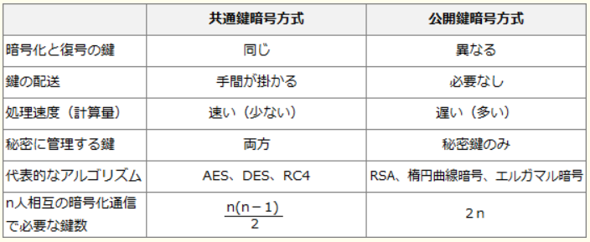

 | 公開鍵暗号方式
 |  | 公開鍵暗号方式による暗号化通信では、送信者は受信者の公開鍵で暗号化した文書を送信し、受信者は自身の秘密鍵で復号を行います。
 |  | 公開鍵は広く公開されているので誰でも暗号化して送信することはできますが、その内容を復号できるのは秘密鍵をもつ正規の受信者だけです。この仕組みにより通信内容を第三者に読み取られることがなくなります。
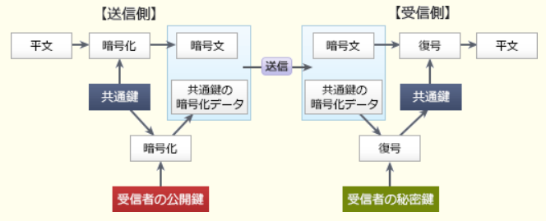

91 | QC管理図
 |  | 工程の状態や品質を時系列に表した図で、工程が安定した状態にあるかどうかを判断するために用います
 |  | 。例えば日ごとに不良品の個数を記録していき、統計的に求めた上方管理限界と下方管理限界を超えた位置に値が記録された場合には、その日に何らかの異常が発生していることがわかります
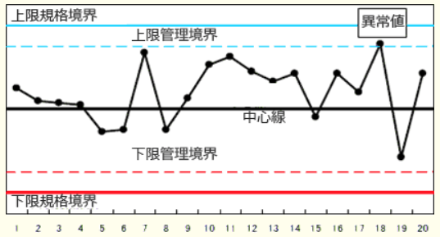

92 | 送信方式
 |  | アプリケーションから送信されたデータは、OSI基本参照モデル（TCP/IP階層モデル）の各層ごとのヘッダーが付加されて次の階層に渡されていきます。
 |  | アプリケーション層で生成されたデータは、トランスポート層ではポート番号を含む「TCPヘッダー」、ネットワーク層ではIPアドレスを含む「IPヘッダー」、データリンク層ではMACアドレスを含む「MACヘッダー」がそれぞれ付加されます。
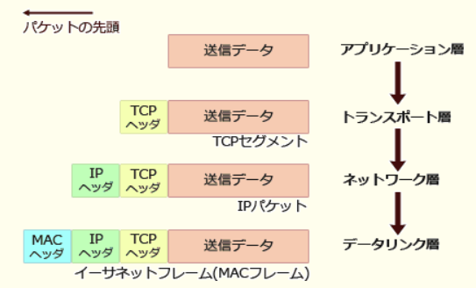

93 | ラウンドロビン方式
 |  | OSが各タスクに一定のCPU時間（タイムクウォンタムやタイムスライスという）を順番に割り当てていくタスクスケジューリング方式です。
 |  | 実行可能状態の各タスクは待ち行列で管理され、一定時間内に処理が終わらなかったタスクは、待ち行列の最後尾に移され先頭になるのを待つという流れを繰り返します。
 |  | 各タスクに，均等にCPU時間を割り当てて実行させる方式である。
94 | MTBF Mean Time Between Failures
 |  | システムが修理され正常に稼働し始めてから、次回故障するまでの平均故障間隔のことです
 |  | 予防保守を実施する。
 | MTTR Mean Time To Repair 平均修復時間
 |  | 稼働率 = MTBF / (MTBF + MTTR)
95 | 非機能要件
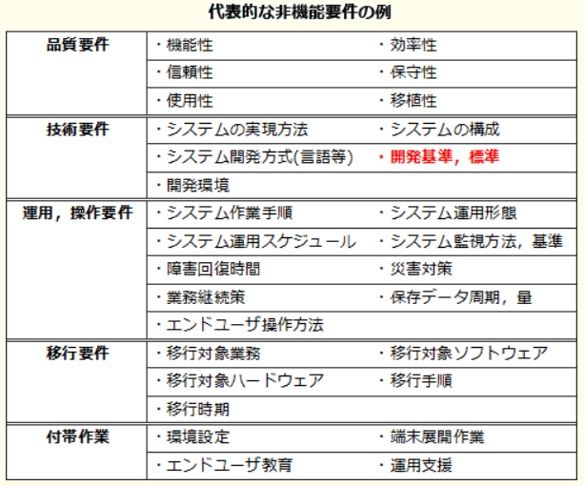
 |  | とは、業務要件を実現するために必要なシステムの機能要件以外の要件のことで制約条件や品質要求がこれに該当します。

96 | EVA
 |  | Economic Value Addedの略で経済的付加価値のこと。企業が一定期間に生み出した経済的価値を評価する指標のひとつです。
 | IRR
 |  | Internal Rate of Returnの略で内部収益率のこと。
 |  | 投資により将来得られるキャッシュフローの現在価値と投資額の現在価値とが等しくなる割引率(内部収益率)を求め、投資により見込まれる内部収益率が本来得るべき利回りより大きいかどうかで投資の可否を判断する手法です。
 | NPV
 |  | Net Present Valueの略で正味現在価値のこと。
 |  | 投資により得られるキャッシュフローを現在価値に換算し、そこから投資額を引いた正味現在価値を求め、その額が0(ゼロ)を上回っているかどうかで投資の可否を判断する手法です。
 | ROI
 |  | (Return on Investment：投資利益率)は、投資額に対してどれだけ利益を生み出しているかを見る尺度で、「ROI(%)＝利益額÷投資額×100」の式で算出します。ROIが大きいほど投資対効果が高いということになります。
97 | Webビーコン
 |  | とはWeb標識という意味で、マーケティングなどの目的でWebページに埋め込んだ非常に小さい画像(ほとんどは1×1ピクセル)をいいます。
 |  | 画像の表示回数などにより利用者のページ遷移などの情報を取得し、収集された情報をもとにWebサイトのアクセス解析などが行われます。
98 | データの正規化
 |  | データベースを構築する際にデータの重複や矛盾を排除して、データの整合性と一貫性を図るために行われます。
 |  | 第１正規化
 |  |  | 繰り返し項目をなくす（全ての属性値を単一値にする）
 |  | 第２正規化
 |  |  | 主キーの一部によって一意に決まる項目を別表に移す（部分関数従属をなくす）
 |  | 第３正規化
 |  |  | 主キー以外の項目によって一意に決まる項目を別表に移す（推移的関数従属をなくす）
99 | ウォークスルー
 |  | 設計上の誤りを早期に発見することを目的として、各工程の終了時点で、作成者を含めた複数の関係者が設計書やソースコードを検査するデザインレビューの手法です。
 |  | ①原則として管理者には参加させない、②誤りの発見を目的としその場で解決策を議論しない、③事前に資料を配布しておくことで短時間で効率よく行うなどの特徴があります。
 | 机上デバッグ
 |  | 机上デバッグは、紙面に印刷したソースコードを見ながら人力で誤りを探し取り除く手法です。
 | トップダウンテスト
 |  | 結合テストのときに上位のモジュールから下位のモジュールへと順に結合しながらテストをしていく手法です。
 |  | スタブ
 |  |  | 上位のモジュールから先に検証していくので、未完成の下位モジュールの代わりに上位モジュールからの呼び出しに対して適切な値を返す役割を持つスタブが必要になります。
 |  | ドライバ
 |  |  | 逆に下位モジュールから検証を開始するボトムアップテストでは、未完成の上位モジュールの代わりとなるドライバが必要となります。
 | 並行シミュレーション
 |  | 別途用意したテスト用のプログラムと検証対象のプログラムに同じデータを入力して出力値を比較する手法です。
100 | UMLのクラス図における多重度の記法
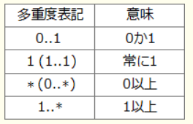

101 | スワッピング
 |  | なんらかの理由で主記憶上にあるプログラムが長時間待ち状態になっている場合に、そのプログラムを実行中のまま補助記憶上のスワップと呼ばれる場所に退避し、
 |  | 他のプログラムを主記憶にロードすることで主記憶の効率的な利用を行う方法です。
 | オーバーレイ
 |  | 主記憶に格納できない大きいプログラムをいくつかのブロックに分割し、その時の処理に必要なブロックだけを主記憶にロードして実行する方式です。
 | タイムスライシング
 |  | 複数あるタスクを一定時間ごとに入れ替えながら処理を行うマルチタスクシステムやタイムシェアリングシステムにおいて、各タスクやユーザーに処理時間単位を割り当てられることをいいます
102 | ホワイトボックステスト
 |  | プログラムやモジュールの単体テストとして実施されるテスト手法で、内部構造に基づき仕様書どおりに動作するかを検証するために実施されます。内部構造が明らかな状態でテストを行うことからホワイトボックステストと呼ばれています。
103 | ニューメリックチェック
 |  | (numeric check)とは、入力データが数値かどうかをチェックすることです。
104 | フリップフロップ回路
 |  | は、2つの安定状態をもつことで1ビットの状態を表現することができる順序回路で、SRAMの記憶セルに使用されています。
 |  | DRAMと比較してリフレッシュ動作が不要、消費電力が少ないなどの理由で読み書きを高速化しやすい長所があります。
105 | アンゾフの成長マトリクス
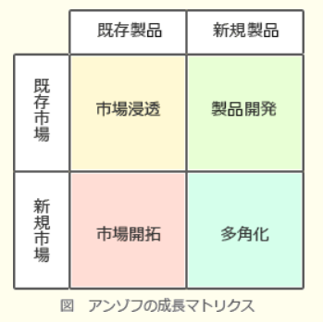

106 | コンパイラ
 |  | 高水準語で記述されたソースコードをコンピュータが理解できる機械語に一括変換する（＝コンパイルする）ソフトウェアです。
 |  | プログラムコードを解析して，実行時の処理効率を高めたオブジェクトコードを生成する。
107 | ISMS Information Security Management System
 |  | 組織における情報セキュリティを管理するための仕組みです
 |  | JIS Q 27001に基づき，組織が構築した情報セキュリティマネジメントシステムの適合性を評価する。
108 | Hadoop
 |  | (ハドゥープ)は、ペタバイト級の大規模データの蓄積・処理の分散処理を実現するミドルウェアです。
 |  | 大規模なデータを複数のコンピューターで分散処理するオープンソースのフレームワークです
 |  | Googleが論文として発表した分散処理フレームワーク「MapReduce」および分散ファイルシステム「Google File System」を基盤技術に、オープンソースとしてJavaで実装したものです。
 |  | 分散ファイルシステムのHDFS(Hadoop Distributed File System)と、分散処理のフレームワークであるHadoop MapReduceの2つから構成されます。
109 | 2層クライアントサーバシステム
 |  | クライアント側がユーザーへの入出力とデータ加工(ビジネスロジック)を担当し、クライアントからデータベースに直接接続する形態。
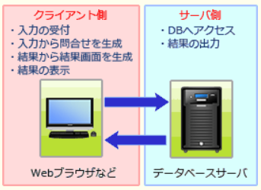

 | 3層クライアントサーバシステム
 |  | 2層ではクライアントが担当していたデータ加工の機能を独立させ、プレゼンテーション層・アプリケーション層・データ層の3層に分離した形態。
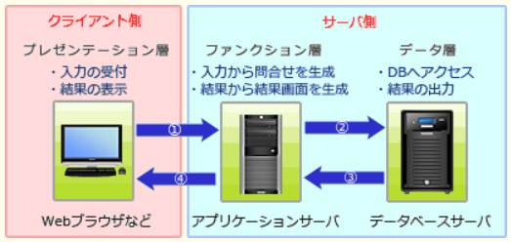

110 | 割込み
 |  | (Interrupt)は、すぐに対処しなくてはならない問題などがシステムに生じたときに、実行中のプログラムの処理をいったん停止し、優先的に事象の解決を図ることを可能にする仕組みです。
 | 内部割込み
 |  | 実行中のプログラムが原因で起こる割込み
 |  | 0除算やオーバーフローなどのプログラム中での不正な処理や、ページフォールトの発生、入出力処理などの機能をシステムコールをしてOSに依頼するためのSVC割込みなどがある。
 | 外部割込み
 |  | タイマ割込み、入力装置の操作などによって発生する入出力割込み、ハードウェアに障害が発生したときの機械チェック割込みなどがある。
111 | サイトライセンス
 |  | 企業や学校など特定の施設(サイト)内に限り複数のコンピュータへの使用権を認めるライセンス形態です。
 |  | 1本のソフトウェアで1つのコンピュータへの使用権が与えられる通常のライセンス契約と比較して、1ライセンスあたりの単価が低く抑えられるため、同一の施設に同じソフトウェアを大量導入するときに利用されます。
 | ボリュームライセンス
 |  | 特定のコンピュータ又は一定数のコンピュータでの使用を認める。
 | サーバライセンス
 |  | 特定のサーバにインストールし，そのクライアントでの使用を認める。
112 | ブラックボックステスト
 |  | システムの内部構造を考慮せず、システムに与える入力とそれに対する出力だけに着目して、入力に対する出力が仕様書どおりになっているかを検証するテストです。
 |  | 内部でどのような処理が行われているのかは無視するため、システムの内部をブラックボックス(中が見えない箱)に見立てて「ブラックボックステスト」といいます。
 |  | 具体的なテスト手法としては、同値分割、限界値分析、原因－結果グラフ、エラー推測などがあります。
 |  | プログラムの機能仕様やインタフェースの仕様に基づき，テストケースを設計する。
113 | ページング方式
 |  | 仮想アドレス空間を「ページ」と呼ばれる固定長の区画に分割，同時に主記憶上も同じように固定長に分割して、このページ単位で主記憶と補助記憶装置のアドレス変換を行う方式です。
 |  | 補助記憶装置から主記憶にページを移すことをページイン，逆に主記憶から補助記憶装置に移すことをページアウトといいます。
114 | ゲートウェイ
 |  | OSI基本参照モデルの7層すべてを認識しますが、主にトランスポート層以上でプロトコルの異なるネットワーク同士を接続する役割を持つ装置です
115 | エンタープライズアーキテクチャ
 |  | (EA:Enterprise Architecture)は、社会環境や情報技術の変化に素早く対応できるよう「全体最適」の観点から業務やシステムを改善するフレームワークです。
 |  | エンタープライズアーキテクチャでは、モデリングにより業務とシステムの現状（As-Is）とあるべき姿 （To-Be）を整理し、あるべき姿（To-Be）の実現を目指して業務およびシステムの改善を図ります。
 |  | 各業務と情報システムを，政策・業務体系，データ体系，適用処理体系，技術体系の四つの体系で分析し，全体最適化の観点から見直すための技法である。
 |  | ビジネス・アーキテクチャ 政策・業務体系
 |  |  | 構成要素…業務説明書、機能構成図、機能情報関連図、業務フローなど
 |  | データ・アーキテクチャ データ体系
 |  |  | 構成要素…情報体系クラス図、エンティティ・リレーション図、データ定義表など
 |  | アプリケーション・アーキテクチャ 処理体系
 |  |  | 構成要素…情報システム関連図や情報システム機能構成図など
 |  | テクノロジー・アーキテクチャ 技術体系
116 | dpi
 |  | は、dots per inchの略で1インチの長さを何ピクセル(画素)で表現しているかを示す単位です。dpiが大きくなるほど面積当たりのピクセル数が増加するので、より繊細な画像となります。
 |  | 例えば：600dpi = 縦600ピクセル*横600ピクセル
117 | 決定表
 |  | (デシジョンテーブル)は、ある事象について条件や選択肢を表形式で整理し、記述された条件・選択肢の組合せによってどのような処理を行うべきかを列挙したものです。
 | DFD(Data Flow Diagram)
 |  | 外部インタフェース，プロセス，データストア間でのデータの流れを表現したものである。
 | 流れ図(フローチャート)
 |  | 処理や選択などの制御の流れを，直線又は矢印で表現したものである。
118 | ソフトウェア品質管理の指標
 |  | 成果物ごとのレビュー時間
 |  | 時間長いほど品質が高くなる(→馬鹿馬鹿しい、そんなわけないでしょうー、なんでこんな馬鹿なこと書いてるの）
119 | JAVA
 |  | Javaはクラスの多重継承、すなわち複数の親クラスを指定した子クラスの定義をサポートしていません。よって、複数のスーパークラスを指定する多重継承はできません。
 |  | メモリ管理のためのガーベジコレクションの機能がある。
120 | ポートフォリオマネジメント project portfolio management（PPM）
 |  | は、縦軸と横軸に別々の指標を設定したマトリックス図を四つの象限に区分し、製品や事業、あるいはプロジェクトの位置付けを分析して資源配分を検討する手法です。
 |  | 製品に対するプロダクトポートフォリオ分析の場合と同様に、図のポートフォリオ類型は事業ごとの市場における自社の置かれた立場を客観的にとらえるために用いられます。
 |  | この分析により事業の市場での立場を明らかにし、自社の資源をどの製品に配分していくのが効果的なのかを判断する材料とします。
121 | バブルソート
 |  | 隣り合う要素を比較して，大小の順が逆であれば，それらの要素を入れ替えるという操作を繰り返して行う。
 | シェルソート
 |  | ある一定間隔おきに取り出した要素から成る部分列をそれぞれ整列し，更に間隔を詰めて同様の操作を行い，間隔が1になるまでこれを繰り返す
 | ヒープソート
 |  | 未整列の部分を順序木に構成し，そこから最大値又は最小値を取り出して既整列の部分に移す。これらの操作を繰り返して，未整列部分を縮めていく。
122 | IDS
 |  | (Intrusion Detection System，侵入検知システム)は、ネットワークやホストをリアルタイムで監視し、異常を検知した場合に管理者に通知するなどの処置を行うシステムです。
 |  | 異常を通知することを目的としたシステムのため通信の遮断などの防御機能を持たないことがほとんどです。
123 | IMAP
 |  | Internet Message Access Protocolの略。電子メールの受信に使われるプロトコルで、POPと違いメールサーバ内のメールを選択して受信することができます。
 |  | メールの実態をサーバー上へ残したまま、パソコンへは（一時的な）キャッシュのみをパソコンで管理する
 | POP3
 |  | Post Office Protocol Version 3の略。ユーザーがメールサーバから自身のメールをとりだす処理において使用するメール受信用プロトコルです。
124 | USB3.0
 |  | 現在最も普及している周辺機器接続のためのシリアルインタフェースのバージョン3に当たる規格です
 |  | 特徴：5Gbpsの"スーパースピード"
125 | 個別生産
 |  | 受注した注文ごとに仕様や製造計画・納期を設定し製品を生産する方式。
 | プロセス生産
 |  | 食品/飲料、化学製品、医薬品、石油、素材などのように、液体やガスなどの原材料を加工することで製品価値を生み出す生産方式。
 | 連続生産
 |  | ライン生産方式とも呼ばれ、大量生産を行う工場で製品の組み立て工程、作業員の配置を一連化(ライン化)させ、ベルトコンベアなどにより流れてくる機械に部品の取り付けや小加工を連続的に行う生産方式。
 | ロット生産
 |  | 同じ製品をロットと呼ばれる単位で生産する方式。一度に大量に生産することで製品1つあたりに要する段取り時間を少なくできる。
126 | B+木インデックス
 |  | 木構造を使ってデータを管理する方式で、RDBMSで最も一般的に使用されている。
 |  | 節ごとにキー値の範囲とその子要素へのポインタを保持しているので、範囲検索をスムーズに行えるほか次のような性質がある。
 |  | 木構造の深さが一定になっているので、どのようなキー値であっても探索コストが大きく変わらない
 |  | 大量のデータに対する操作であっても、ある程度の速度が期待できる
 |  | インデックスノードはソートされた状態になっているので整列処理が高速に行える
 | ハッシュインデックス
 |  | ハッシュ関数を使用してキー値とレコードの格納位置を直接関連つける方式。
 |  | キー値をもとにレコードの格納位置を一意に特定できるので、B＋木インデックスより高速なアクセスが可能。その反面、範囲検索やキー値を順番に読み込んで処理を行う用途には使用できない。
127 | 再帰処理
 |  | 自分自身を呼び出す処理が書かれている関数を呼び出すこと
 |  | 再帰的処理では、入れ子式でプログラムが実行されるので、実行途中のプログラムの状態を何階層にもわたって保存しておく必要があります。
 |  | これを実現するために用いられるのが、LIFO（後入れ先出し）の性質をもつスタックです。関数の呼出し時に局所変数等をスタックに積み、実行が終わったらスタックから取り除くことにより、関数の生成と消滅を制御します。
 | 再入可能プログラム
 |  | そのプログラムの実行中に別のタスクから呼び出されても、それぞれに正しい結果を返すことができるプログラムの性質です。
 |  | 再入可能であるためには、複数のプロセス間のデータが混じらないように、データ部分をプロセスごとに確保する必要があります。
 |  | 再入可能プログラムを実現するためには，プログラムを手続部分とデータ部分に分割して，データ部分をプロセスごとにもつ必要がある。
 | 逐次再使用可能
 |  | 他のタスクが使い終わったプログラムを再ロードしなくても正しい結果を返すことができる特性ですが、複数のタスクに対して正しい結果を返すこと（再入可能性）は保証していません。
128 | Ajax
 |  | ブラウザとWebサーバとがXML形式のデータを用いて非同期の通信をし，動的に画面を再描画する仕組み
129 | システム監査規程の最終的な承認者
 |  | 経営者
130 | コンピュータで使われる記憶装置を高速に動作するものから順番
 |  | ①レジスタ、②キャッシュメモリ、③主記憶、④ディスクキャッシュ、⑤HDD/SSD、⑥磁気テープとなります
131 | トレーサー tracer
 |  | プログラムの命令の実行順序、実行結果などの履歴情報を時系列に出力するツールです。プログラムのステップごとに誤りがないかどうかを検証するときに有効です。
 | スナップショットダンプ
 |  | プログラム中に埋め込んだデバッグ用のコードを実行するたびに，メモリやレジスタの内容を書き出す。
 | メモリダンプ
 |  | プログラムの異常終了時に，メモリやレジスタの内容を書き出す。
132 | PLM(Product Lifecycle Management)
 |  | 製品開発，製造，販売，保守，リサイクルに至る製造業のプロセスにおいて，製品に関連する情報を一元管理し，商品力向上やコスト低減を図る。
 | FMS(Flexible Manufacturing System)
 |  | NC工作機械，自動搬送装置，倉庫などを有機的に結合し，コンピュータで集中管理することで多品種少量生産に対応できる生産の自動化を実現する。
 | MRP(Materials Requirements Planning)
 |  | 製品の生産計画に基づいてその生産に必要な資材の所要量を展開し，これを基準にして資材の需要とその発注時期を算出する。
 | SCM(Supply Chain Management
 |  | 部品の供給から製品の販売までの一連のプロセスの情報をリアルタイムで交換することによって，在庫の削減とリードタイムの短縮を実現する。
133 | フラッシュメモリ
 |  | 電源を切ってもデータを保存できる半導体メモリです。SDカードやUSBメモリ、携帯電話などの電子機器に広く利用されています
134 | グリッドコンピューティング
 |  | インターネットなどのネットワーク上にある計算資源（CPUなどの計算能力や、ハードディスクなどの情報格納領域）を結びつけ、ひとつの複合したコンピュータシステムとしてサービスを提供する仕組みです。
 |  | 統合されるコンピュータ数によっては、スーパーコンピュータ並まで処理性能を高めることも可能となります。
 | ユビキタスコンピューティング
 |  | コンピュータの存在を意識させることなく，人間がどこに移動しても利用できる。
 |  | 生活のあらゆる場所にコンピューターが行き渡り、ユーザーが意識せずともいつでもどこでも情報にアクセスできる環境を指します
 | ユーティリティコンピューティング
 |  | 処理能力や記憶容量など，コンピュータがもつ計算資源を必要なときに必要なだけ購入する。
 | クラスタシステム
 |  | 複数のコンピュータを相互に接続して，一つのシステムとして利用し，システムの一部のコンピュータで障害が発生した場合は，ほかのコンピュータに処理を肩代わりさせる。
135 | マトリックス組織
 |  | 構成員が，自己の専門とする職能部門と特定の事業を遂行する部門の両方に所属する組織である。
 | 職能別組織
 |  | 購買・生産・販売・財務などの仕事の性質によって，部門を編成した組織である。
 | プロジェクト組織
 |  | 特定の課題のもとに各部門から専門家を集めて編成し，期間と目標を定めて活動する一時的かつ柔軟な組織である。
 | 事業部制組織
 |  | 利益責任と業務遂行に必要な職能を，製品別，顧客別又は地域別にもつことによって，自己完結的な経営活動が展開できる組織である。
136 | XML
 |  | (eXtensible Markup Language)は、ユーザーが定義したタグを用いて文書構造を記述するマークアップ言語です。
 |  | HTMLが、Webページを記述するための言語であるのに対して、XMLは、データ交換のための汎用のデータ形式です。HTMLで使用するタグはあらかじめ定義済みのものですが、
 |  | XMLではユーザーが新しくタグや属性を定義・使用することが可能になっています。
137 | 減価償却
 |  | (げんかしょうきゃく)は、企業会計において主に固定資産に対して行われる計算方法の一つです。
 |  | 固定資産は、購入してから長期にわたり使用されます。そのため固定資産を取得するために要した費用を、「費用収益対応の原則」にもとづき使用期間にわたって費用として分配する手続きを減価償却と言います。
 |  | 減価償却の方法には、定額法、定率法、級数法、生産高比例法の4つが認められています。
138 | 可用性
 |  | とは、利用者が必要な時に、必要なだけ、合意済みの機能を実行できる能力を示します。サービスマネジメントにおいては、SLAで合意された時間に対する、実際に利用できた時間の割合で表されます。
139 | QRコード
 |  | 現在普及している二次元コードで、バーコードが横方向にしか情報を持たないのに対し、QRコードは縦横に情報を持っています。
 |  | そのため、格納できる情報量が多く、数字だけでなく英字や漢字など多言語のデータも格納することが可能です
 |  | 縦・横方向に情報をもたせることによって，1次元シンボルよりも多くのデータを記録する
 | JANコード
 |  | JANコードは、バーコードに使われている国際共通商品コード体系です。
140 | 同値分割
 |  | ブラックボックステストのテストケースを作成する手法の1つです。
 |  | 一般的に、正しい入力値のデータクラス、正しいデータ範囲の上限を超えて無効であるデータクラス、
 |  | 正しいデータ範囲の下限を下回って無効であるデータクラスの3つのデータクラスに分割し、その中から代表として1つの値を選んでテストケースとします。
141 | ロールバック
 |  | ロールバックは、トランザクションの途中、プログラムのバグなどでアプリケーションから の応答がなくなったり強制終了した場合に、
 |  | 更新前ジャーナル(ログ)を用いて データベースをトランザクション開始直前の状態に戻す処理です。
 | ロールフォワード
 |  | ロールフォワードは、データベースシステムに障害が起こったときに、更新後ログを用いて今まで処理したトランザクションを再現しシステム障害直前までデータベース情報を復帰させることをいいます。

142 | アフィリエイト
 |  | インターネット上で企業の広告を掲載して、成果報酬を得るビジネスモデルです。副業として人気があります
 | GPSナビ連動型広告
 |  | 携帯電話などの位置情報を利用して，周辺の店舗などから利用者に対して，リアルタイムに広告を配信する仕組み
 | 検索連動型広告
 |  | ターゲットとなるキーワードをあらかじめ指定し，そのキーワードが検索に用いられたときに広告が表示される仕組み
143 | シリアルATA
 |  | (Serial Advanced Technology Attachment)は、CPUと内蔵磁気ディスクドライブ，SSD，DVDドライブなどを接続するためのATAインタフェース規格の一つです。
 |  | シリアルATAホットスワップの起動がある
 |  |  | ホットスワップ：電源を入れたまま機器の脱着を行うことができる仕組みのことです
144 | RSA
 |  | (Rivest Shamir Adleman)は、桁数が大きい合成数の素因数分解が困難であることを安全性の根拠とした公開鍵暗号の一つです。
 |  | 数字の桁数がそのまま安全強度につながるため、実際のRSAでは合成数の元となる2つの素数に150～300もの桁数の数を使用します。
 | AES
 |  | Advanced Encryption Standardの略。アメリカ合衆国の次世代暗号方式として規格化された共通鍵暗号方式です。
145 | デジタル署名
 |  | →電子文書の作成者が本人であることを確認する﻿
 |  | →電子文書の内容が改ざんされていないことを確認する﻿
 | 暗号化
 |  | →電子メールの本文の内容の漏えいの防止
146 | 動的リンクライブラリ
 |  | (DLL:Dynamic Link Library)とは、主にOSが提供し複数のプログラムに共通して使用する関数やプログラムを機能単位でまとめたモジュールで、プログラムの実行中に
 |  | ホストアプリケーションに組み込まれる形で使用されるため動的リンクライブラリと呼ばれます。
 |  | ライブラリを外部ファイルとすることで、実行ファイルのサイズを小さくでき、必要な時にだけ必要なライブラリを主記憶にロードすれば良いため主記憶利用の効率化が期待できます。
 |  | アプリケーションがDLLの関数を呼び出したときにOSによってリンクされます。
147 | パイプライン
 |  | 命令の処理をプロセッサ内で複数のステージに細分化し，複数の命令を並列に実行する。
 | SMP(Symmetric Multiple Processor)型マルチプロセッサ
 |  | 命令が実行される段階で，どの演算器を使うかを動的に決めながら，複数の命令を同時に実行する。
 | AMP(Asymmetric Multiple Processor)型マルチプロセッサ
 |  | 複数の命令を同時実行するために，コンパイラが目的プログラムを生成する段階で，それぞれの命令がどの演算器を使うかをあらかじめ割り振る。
 | マイクロプログラム制御
 |  | 命令を更に細かなマイクロ命令の組合せで実行する。
148 | ロングテール
 |  | は、膨大な商品を低コストで扱うことができるインターネットを使った商品販売において、実店舗では陳列されにくい販売機会の少ない商品でも
 |  | 、それらを数多く取りそろえることによって十分な売上を確保できることを説明した経済理論です。
149 | パスワードに使用できる文字の種類の数をM，パスワードの文字数をnとするとき，設定できるパスワードの理論的な総数を求める数式
 |  | M^n
150 | 割込み発生時の手順
 |  | 1.ユーザーモードから特権モードへの移行
 |  | 2.プログラムレジスタ(プログラムカウンター)などの退避
 |  | 3.割込み処理ルーチンの開始番地の決定
 |  | 4.割込み処理ルーチンの実行
151 | リピータ
 |  | データ伝送媒体上の信号を物理層で増幅して中継する。
 | ブリッジ
 |  | データリンク層でネットワーク同士を接続する。
 | スイッチングハブ
 |  | 二つ以上のLANを接続し，LAN上のMACアドレスを参照して，データフレームをほかのセグメントに流すかどうかの判断を行う。
152 | デジタルディバイド
 |  | (Digital Divide)は、日本語では情報格差の意味で、パソコンやインターネットなどの情報技術(IT)を使いこなせる者と使いこなせない者の間に生じる、待遇や貧富、機会の格差のことです。
 |  | 若者や高学歴者、高所得者などが情報技術を活用してますます高収入や雇用を手にする一方、
 |  | コンピュータを使いこなせない高齢者や貧困のため情報機器を入手できない人々は、より一層困難な状況に追い込まれる、といういわば、情報技術が社会的な格差を拡大、固定化してしまう現象を指します。
153 | メモリインターリーブ
 |  | 物理上はひとつである主記憶領域を、同時アクセス可能な複数の論理的な領域（バンク）に分け、それぞれのバンクに対してデータの読み書きを並列で行うことにより、メモリアクセスの高速化を図る技術です。
 |  | メモリインターリーブでは、奇数アドレスはバンク1、偶数アドレスはバンク2というように、連続したアドレスを複数のバンクに割り振っていきます。
 |  | 通常は、連続するアドレスに次々とアクセスされることが多いため、見かけ上並列アクセスしているようになり、実効アクセス時間が短くなります。「主記憶に並列アクセス」ときたらメモリインターリーブです。
154 | ページ‐プリンター
 |  | ページ単位に情報を処理して印刷するコンピューター用の印字装置の総称
 |  | プリンター又はパソコンのプリンタードライバのどちらかが，画像と漢字データをビットマップ形式に展開して，印刷イメージを作る。
155 | ホスティングサービス
 |  | (Hosting Service)は、サービス提供者が自らの施設内で運用している機器の全部または一部を、顧客に有料あるいは無料で貸し出すサービスです。
 |  | 機器を自分で所有する場合と異なり、設置環境の整備、機器のメンテナンス、障害対応、ソフトウェアアップデートなどの維持管理は事業者側の責任で行われるので、利用者側ではこれらの管理コストが掛からないという利点があります。代表的な例としてレンタルサーバが挙げられます。
 | ハウジングサービス
 |  | サービス事業者の施設に利用者が独自のサーバを持ち込み，サーバの選定や組合せは自由に行う。
156 | バグ管理図
 |  | は、縦軸に検出バグ数，横軸にテストに要した時間またはテスト消化件数をとり、一般的な信頼度曲線と比較することでプログラムの品質を判断するために用いられるグラフです。
157 | デュアルシステム
 |  | とは、信頼化設計の1つで、同じ処理を2組のコンピュータシステムで行い、その結果を照合機でチェックしながら処理を進行していくシステム構成です。一
 |  | 方の系統に障害が発生した場合でも、それを切り離して処理を中断することなく継続することが可能です。
 | デュプレックスシステム
 |  | では待機系から主系へ切り替えるのに一定の停止時間が生じますが、デュアルシステムでは切り離すだけなので中断時間はデュプレックスシステムよりも短くなります。
 | ホットスタンバイ
 |  | 待機系に現用系のオンライン処理プログラムをロードして待機させておき，現用系に障害が発生した場合は，即時に待機系に切り替えて処理を続行する。
 | フォールトトレラントシステム
 |  | プロセッサ，メモリ，チャネル，電源系などを二重に用意しておき，それぞれの装置で片方に障害が発生した場合でも，処理を継続する。
158 | CSF（Critical Success Factor：重要成功要因）
 |  | 目標・目的を達成する上で決定的な影響を与える要因のことで、重点的に資源を投下して取り組むべき重要な事項
 | KGI（Key Goal Indicator：重要目標達成指標）
 |  | 企業目標やビジネス戦略の遂行によって達成すべき到達目標(Goal)を、測定可能な数値で表したもの
 | KPI（Key Performance Indicator：重要業績評価指標）
 |  | 企業目標やビジネス戦略の実現に向けて行われるビジネスプロセスについて、その実施状況をモニタリングするために設定する指標
 | MBO（Management by Objectives：目標による管理）
 |  | 個々のグル―プや担当者に自らの業務目標を設定、申告させ、その進捗や実行を各人が自ら主体的に管理する手法
159 | 損益分岐点
 |  | 損益分岐点＝固定費÷(1－変動費率)
 |  | 変動費率=変動費/売上高
160 | 移動平均法
 |  | 移動平均法は、時系列のデータを平滑化することで売上予測などに用いられる手法です。
 | 線形計画法
 |  | は、1次式を満たす変数の値の中で式を最大化または最小化する値を求める方法です。
161 | フェールソフト
 |  | システムに故障が発生しても、一部の機能を制限しながら全体として稼働し続ける設計のことです
 | フォールトトレラントシステム
 |  | は、システムの一部に障害が発生しても全体としては停止することなく稼働を続け、その間に復旧を図るような設計となっているシステムです。
 |  | 障害発生時、機能を縮小せずに継続させる設計手法。
 | フェールセーフ（Fail Safe）
 |  | 障害発生時、安全を優先してシステムを移行する設計思想。
 | フェールオーバー（Fail Over）
 |  | 障害発生時、自動的に予備システムに切り替えること（機能）。
 | フールプルーフ（Fool Proof）
 |  | ユーザが誤った操作をしても、安全に稼働させる設計思想。
162 | ドロップシッピング Drop Shipping
 |  | ドロップシッピングは、ネットショップ側で在庫を持たず、注文が入った時点で、商品をメーカーや卸売り業者から直送させるネットショップの運営方法の一形態です。
 | オプトイン
 |  | オプトインとは、「承諾」のことで一般的にはユーザーが広告メールの受け取りを承諾することを指します。このようにユーザーの承諾を経て送信されるメール広告をオプトインメール広告といいます。
163 | コンカレントエンジニアリング
 |  | 製品の開発，設計，生産準備を同時並行で行う。
 | カンバン方式
 |  | 作業指示票を利用して作業指示，運搬指示をする。
 |  | 必要なタイミングで必要な量だけを生産する方式です
 | BTO(Build to Order，受注生産)
 |  | 顧客の注文を受けてから製品の生産を行う。
164 | カーソル操作
 |  | アプリケーションプログラムからデータベースへの問合せによって得られた導入表を、表データを直接扱えない手続き型プログラム言語に渡す機能を実現するものです。
165 | LANアナライザー
 |  | は、LAN上を通過するパケットを監視したり記録するためのハードウェアまたはソフトウェアのことです。LANアナライザーが悪用されると盗聴などの被害をもたらす危険があるので慎重な管理が求められます。
166 | 情報セキュリティマネジメントシステムISMSの確立・運用における主な作業
 |  | 1. ISMS取得への準備～基本方針の定義
 |  | 2. リスクアセスメントの実施
 |  | 3. リスク対応の選択
 |  | 4. 経営陣の承認を得る
 |  | 5. 適用宣言書の作成
167 | IP電話
 |  | インターネット回線を利用して通話する電話です
 | ゲートキーパ
 |  | は、IP電話サービスにおいてIPアドレスと電話番号などの相互変換などの機能をもつ機器です。
 | VoIPゲートウェイ
 |  | VoIP(Voice over IP：ボイップ)は、音声データをIPネットワークで伝送する技術であり、VoIPゲートウェイは電話網とIPネットワーク間の中継を行う機器です。
168 | CRP
 |  | Continuous Replenishment Programの略。在庫管理の手法で、連続補充方式のことです。
169 | M&A
 |  | 垂直統合型
 |  |  | 生産を行う工場が「部品工場」や「営業会社」等のサプライチェーンの上流や下流にある工程を企業グループに統合することで市場競争力や資材の供給力を高める形のM&A。
 |  | 水平統合型
 |  |  | 同業他社を買収する形のM&A。市場シェアや事業規模を拡大する目的などで実施される。
 |  | 混合型
 |  |  | 異業種との合併となるM&A。新規分野・新規市場に進出する目的などで実施される。
170 | SPF
 |  | (Sender Policy Framework)は、メールを送信しようとしてきたメールサーバのIPアドレス情報を検証することで、正規のサーバからのメール送信であるかどうか確認することができる技術です。
 |  | 受信メールサーバ側がメールの送信元ドメインを管理するDNSサーバに問い合わせ、返されたIPアドレスが送信元メールサーバのIPアドレスと一致するかどうかでなりすましを検知します。
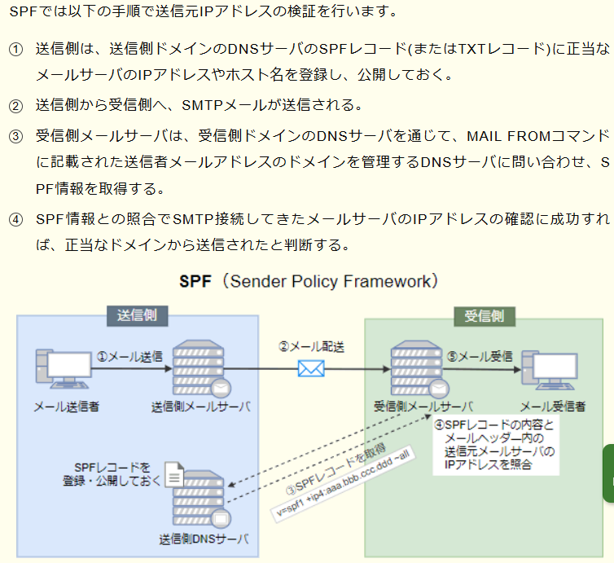

 | DNSBL(DNS Blacklist)
 |  | 迷惑メールの温床になっているオープンリレーサーバのIPアドレスや、スパム行為の発信元IPアドレスを一覧を公表したものです。

171 | 派遣と準委任の違い
 |  | 指揮命令者の違いです
 | 準委任と請負契約の違い
 |  | 請負契約では原則として成果物が求められます
172 | トランザクション遷移状態
 |  | アボート
 |  |  | トランザクションの途中で処理を強制的に中断してトランザクションをロールバックする処理
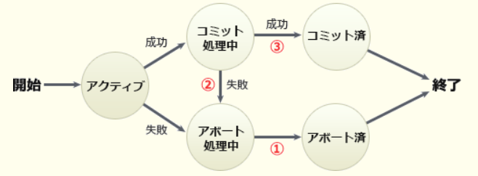

173 | ランレングス符号化
 |  | とは、ある連続したデータを、そのデータ一つ分と連続した長さで表現することで圧縮する方法です。
 |  | 例えば、「AAAAABBBBBBBBBAAA」は「A5B9A3」と表せます。
174 | データマイニング
 |  | (Data Mining)は、データウェアハウスに蓄積されている大量の生データを統計学的手法で分析し、今まで知られていなかったデータの規則や因果関係を見つけ出す手法です。
175 | シェルのリダイレクト機能
 |  | とは、この標準入力／出力を変更する機能で、キーボードからのコマンドの代わりにファイルを入力元にしたり、出力先をファイルにする、または出力をしないなどの変更が可能です。
 |  | 出力先を切り替える「>」，出力先のファイルに追加する「>>」，入力元を切り替える「<」，複数行の入力を行える「<<」があり、これらを組み合わせることでリダイレクトの指定を行います。
176 | EMS
 |  | (Electronics Manufacturing Service)は、電子機器の受託生産を行うサービスや企業のことです。製造企業が個別の製品ごとにラインを設置するのは効率が悪いため外部の専門業者に委託（アウトソーシング）するようになり、その結果として発達してきた業務形態です。
177 | TLO Technology Licensing Organization
 |  | とは、技術移転機関の略称です。大学や高等専門学校等における研究成果を特許化し、それを民間事業者に技術移転する法人のことです。
 |  | 大学等における技術に関する研究成果の民間事業者への移転の促進に関する法律(通称、TLO法)に基づいて、承認・運用が行われており、2019年現在34機関が承認されています。
178 | TCO
 |  | (Total Cost of Ownership)は、ある設備・システムなどを取得してから廃棄に至るまでのライフサイクル全体で発生するコストの総額を表します。総所有コストとも呼ばれます。TCOは、イニシャルコストとランニングコストで構成されます。
179 | パイプライン制御
 |  | は、CPUが実行する命令を、命令読出し(フェッチ)、解読(デコード)、アドレス計算、オペランド呼出し、実行 というような複数のステージに分け、
 |  | 各ステージを少しずつずらしつつ独立した処理機構で並列に実行することで、処理時間全体を短縮させるCPUの高速化技法です。
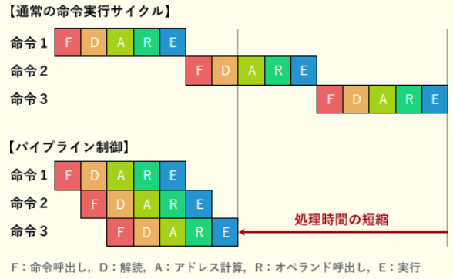

 | パイプラインの処理時間を求める公式
 |  | (I＋D－1)×P
 |  |  | I：命令数
 |  |  | D：パイプラインの深さ（命令の分割数）
 |  |  | P：パイプラインのピッチ（各ステージの実行時間）
180 | EDI
 |  | (Electronic Data Interchange)は、電子データ交換と訳され、異なる組織に設置されている端末間で、通信回線を介して取引のためのメッセージ(データ)を交換すること、またはその仕組みです。
181 | ワークシェアリング
 |  | は、仕事(work)と共有(sharing)を組み合わせた言葉で、人々の間で雇用を分かち合うことを意味します。1人当たりの労働時間を短縮したり仕事の配分を見直したりすることによって、労働の負荷を減らすとともに新たな雇用を生み出す取組みです。
 |  | 雇用維持型
 |  |  | 一時的な業績悪化、あるいは中高年等の余剰人員の発生に対処するため、1人あたりの労働時間を少なくすることで雇用を維持しようとするもの
 |  | 雇用創出型
 |  |  | 1人のフルタイム従業員が行っていた仕事を、複数人のパートタイム等の短時間雇用で賄うことで、多くの人々に雇用機会を与えるもの
182 | 特許法
 |  | は、発明(自然法則を利用した技術的思想の創作のうち高度のもの)の保護や利用を図ることによって発明を奨励し、産業の発達に寄与することを目的とした法律です。
 |  | 特許の要件や権利の取り扱いなどについて定められています。
 | 著作権法
 |  | 思想又は感情を創作的に表現したもの
 |  | ソースプログラムそのもの
 |  | アルゴリズムは著作権法の保護対象外です。
 | 実用新案法
 |  | 物品の形状，構造又は組合せに係る考案
 | 意匠法
 |  | 物品の形状，模様又は色彩など，視覚を通じて美感を起こさせるもの
183 | 情報落ち
 |  | とは、浮動小数点演算において，絶対値の大きな数と絶対値の小さな数の加減算を行ったとき，絶対値の小さな数の有効けたの一部又は全部が結果に反映されないことが原因で生じる計算誤差です。
184 | ホームディレクトリ
 |  | は、マルチユーザー環境であるUNIXのコンピュータにおいて、ユーザーが自由にファイルやサブディレクトリを作成したり、
 |  | ユーザー自身の作成したプログラムや書類、ユーザー独自の設定ファイルなどを保存することができるディレクトリです。
 |  | UNIX / Linux では、一般ユーザーがログインした際のカレントディレクトリは、ホームディレクトリとなっています。
 | ルートディレクトリ
 |  | ルートディレクトリは、木構造で構成されるコンピュータのファイルシステムのうち、最上階層にあるディレクトリのことです。
185 | コーポレートガバナンス
 |  | (corporate governance)は「企業統治」とも訳され、企業の経営について利害関係者が監視・規律すること。目的は主に2つあり「企業の収益力の強化」と「企業の不祥事を防ぐ」ことです。
 | ステークホルダーアナリシス
 |  | ステークホルダー分析とは、プロジェクトや組織に関わる利害関係者を分析し、そのニーズや影響度を把握する手法です。計画や政策の立案、紛争解決、プロジェクトマネジメントなどに活用されます
 |  | ステークホルダアナリシスは、システム開発で上流工程における要求分析の精度と質を向上させるために行われるステークホルダに対する分析手法です。
 |  | 提供するシステムを利用する人だけでなく開発者などシステムに関わる幅広い人を対象とし、分析結果から顧客の生の声(VoC…Voice of Customers)の中で優先度の高いものを判断します。
186 | ADSL
 |  | は、一般家庭に普及しているアナログ電話回線をそのまま利用し、それまでに使用されていなかった周波数帯域を利用することでデジタル通信を行う伝送方式です。
 |  | 音声信号とデータ信号に異なる周波帯域を割り当てることで、1つの回線で電話とデータ通信の同時使用が可能になっています。
 | スプリッタ
 |  | は、公衆電話回線網から受信したデータを、電話が扱う音声信号とPCなどが扱うデータ信号に分離(送信の時は合成)する機器です。
187 | IPパケット
 |  | IPアドレスによってネットワーク層の通信を行うIPヘッダーを付加したパケット
 | イーサネットフレーム(MACフレーム)
 |  | MACアドレスによってデータリンク層の通信を行うために、IPパケットにMACヘッダーを付加したパケット
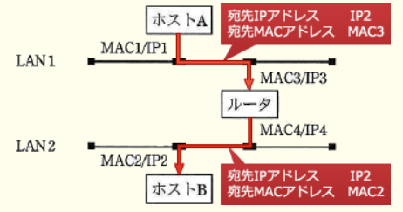

188 | IPS
 |  | (Intrusion Prevention System，侵入防御システム)は、ネットワークの異常を検知し管理者に通知するNIDS(Network IDS)を発展させた形態で、従来のNIDSが備えている検知・通知機能に加えて
 |  | 、不正アクセスの遮断などの防御機能をもつシステムです。
189 | ACID特性
 |  | 原子性（Atomicity）
 |  |  | トランザクション内の処理がすべて実行されるか、または全く実行されないことを保証する特性。トランザクションはコミットまたはロールバックのいずれかで終了することで確保する
 |  | 一貫性（Consistency）
 |  |  | トランザクションによりデータの矛盾が生じないこと。常にデータベースの整合性が保たれていることを保証する特性。データ型や制約によって確保する
 |  | 独立性（Isolation）
 |  |  | 複数のトランザクションを並列に実行した場合と、順番に実行した場合の結果が等しくなることを保証する特性。ロックやスケジューリングによって確保する。隔離性と呼ばれることもある
 |  | 永続性（Durability）
 |  |  | 正常終了したトランザクションの結果は、それ以後システムに障害が発生しても失われないことを保証する特性。トランザクションログによって確保する。耐久性と呼ばれることもある
190 | ブルートフォース攻撃
 |  | ブルートフォース攻撃は、特定の文字数および文字種で設定される可能性のある組合せ全てを試すことで不正ログインを試みるパスワードクラック手法です。総当り攻撃とも呼ばれます。
 | リバースブルートフォース攻撃
 |  | リバースブルートフォース攻撃は、ブルートフォースとは逆に、パスワードを1つに固定し、利用者IDを総当りで試していくことで不正ログインを試みるパスワードクラック手法です。
 |  | 設定できるパスワード種が(数字4桁などのように)非常に少ないシステムに対しては、通常のブルートフォースよりも効率的に認証を突破できます。
 |  | よく使用される安易なパスワード(1234・qwer・adminなど)を使用していると、この攻撃の被害を受けやすくなります。
 | レインボー攻撃
 |  | レインボー攻撃は、想定され得るパスワードとそのハッシュ値との対のリストを用いて、入手したハッシュ値からパスワードを効率的に解析する攻撃です
 |  | 。通常パスワードは漏えい対策のためにハッシュ化された状態でサーバに記録されていますが、レインボー攻撃はこのハッシュ化されたパスワードから本来のパスワードを推測することを目的としています。
191 | DTD
 |  | (Document Type Definition)とは、XMLなどのマークアップ言語において文書構造を定義するスキーマ言語の一つです。
 |  | DTDには、記述可能な要素名、属性名や発生順序・発生回数など文書作成のルールを定義でき、XML文書側では文書型宣言"<!DOCTYPE …>"で使用するDTDを指定できます。
 |  | 作成された文書がDTDに適合するかどうかを検証することで、処理の正確性や安全性を高められます。
192 | ASP
 |  | (Application Service Provider)は、インターネットを通じて、主に業務用のソフトウェアやアプリケーションの利用環境を顧客に提供する事業者です。
 |  | 今でいうSaaS(Software as a Service)ですが、SaaSがクラウドコンピューティングの一形態を表すの対して、ASPはSaaSを提供する事業者という違いがあります
 |  | 。サービス利用側は、インターネット上のWebサービスベースのソフトウェアを利用する形になるので、自社内にソフトウェアを導入したり、ソフトウェアのメンテナンスを行ったりする必要がなく、購入や新規開発よりもコストを抑えられることがメリットです。
 |  | 汎用的なアプリケーションシステムの機能をネットワーク経由で複数の顧客に提供するサービス

